线上课程升级或复购方案
海同职坐标线上课程升级或复购目录
 |  |  | 生效日期：2018年10月16日
升级类型 | 学习方式 | 上课时间 | 现有课程名称 | 升级或复购课程 | 复购课程学习周期 | 课程原价 | 升级或复购学费 | 招生对象 | 设备费 | 合同签署 | 可优惠范围 | 升级后可增加就业方向 | 学习内容
同方向体系升级 | 线上直播+录播 | 周一至周五晚上：2次直播 周末白天：半天直播答疑 | 【零基础】JavaEE高级开发工程师课程 | 【进阶】JavaEE分布式架构师进阶课程 | 6个月 | 14800 | 8800 | 有Java基础 | 无 | 线上合同 | 1、销售不可以优惠，教务可以优惠。 2、现金支付可以优惠，贷款支付不可以优惠。 3、现金最高可优惠金额为1000元。 4、不需要就业服务最高可以再优惠800元。 | JavaEE高级开发工程师、分布式开发工程师、Java框架开发工程师 | JavaScript进阶编程，Servlet编程，JSP编程，AJAX数据交互，加解密，JQuery技术，ORACLE数据库，mybatis编程，spring，springmvc，Linux运维，JVM调优，java并发技术，Redis分布式缓存，MongoDB数据操作，Mysql分布式集群，Docker虚拟化容器技术，Zookeeper分布式服务框架，Dubbo框架，微服务架构spring cloud，分布式爬虫，区块链技术，大型分布式电商系统架构，项目开发和评定，项目开发
 | 线上直播+录播 | 周一至周五晚上：2次直播 周末白天：半天直播答疑 | 【零基础】JavaEE高级开发工程师课程 | 【进阶】大数据云计算架构专家课程 | 4个月 | 16800 | 8800 | 有Java基础 | 无 | 线上合同 |  | 大数据架构师、分布式架构师、大数据开发工程师、数据挖掘工程师、大数据分析师 | Linux运维，JVM调优，Java并发技术，分布式缓存数据库，Redis，分布式文档数据库，MongoDB，MySql分布式集群，虚拟化容器技术Docker，分布式服务框架Zookeeper，Dubbo框架，微服务架构Spring Cloud，分布式爬虫技术，区块链，大型分布式电商系统架构，Hadoop，MapReduce，数据仓库工具Hive，Hadoop数据库Hbase，分布式日志采集系统Flume，工作流调度引擎Oozie&Azkaban，离线处理项目，Storm框架，分布式消息系统，Kafka，交通流量实时推荐系统，Scala语言，Spark框架，项目开发
 | 线上直播+录播 | 周一至周五晚上：2次直播 周末白天：半天直播答疑 | 【零基础】WEB前端&H5开发工程师课程 | 【零基础】JavaEE高级开发工程师课程 | 6个月 | 14800 | 8800 | 零基础 | 无 | 线上合同 |  | JavaEE高级开发工程师、分布式开发工程师、Java框架开发工程师，java游戏开发工程师 | HTML，CSS，java基础语法和数据库，数据类型和分支结构，数组，java方法编写，面向对象编程，高级特性和异常处理，集合，JAVA IO流，JAVA多线程编程，Mysql数据库基础，JDBC连接数据库，javascript开发，JSP开发，Servlet开发，数据交互开发和ajax，加解密，JQuery编程，ORACLE编程，Spring框架，SpringMVC框架，MyBatis框架，项目开发
 | 线上直播+录播 | 周一至周五晚上：2次直播 周末白天：半天直播答疑 | 【零基础】JavaEE高级开发工程师课程 | 【零基础】WEB前端&H5开发工程师课程 | 5个月 | 14800 | 8800 | 零基础 | 无 | 线上合同 |  | WEB前端高级开发工程师、移动端前端高级开发工程师、HTML5开发工程师、微信开发工程师 | HTML入门、HTML标签、CSS入门、CSS模型、CSS应用、javascript入门、javascript对象操作、DOM操作、javascript事件处理、javascript核心操作、photoshop入门、photoshop进阶、jquery入门、jquery事件动画、异步请求、HTML5入门、CANVAS、多媒体、web存储、地理位置、CSS3入门、CSS3进阶、meta标签、bootstrap起步、bootstrap样式、bootstrap组件、bootstrap插件、AngularJS初识、AngularJS操作、模块与过滤器、AngularJS表单、AngularJS路由与服务、AngularJS指令、vueJS指令、vueJS全局API、vueJS选项、vueJS实例、vueJS内置组件、 Node.js简介、fs模块、 Web 模块、 url模块 、路由、 事件循环机制、 静态资源文件管理、mongodb、微信小程序使用
 | 线上直播+录播 | 周一至周五晚上：2次直播 周末白天：半天直播答疑 | 【零基础】JavaEE高级开发工程师课程 【零基础】WEB前端&H5开发工程师课程 | 【零基础】数据分析师与大数据分析课程 | 4个月 | 16800 | 8800 | 零基础 | 无 | 线上合同 |  | 大数据分析师，BI分析师，数据产品经理，数据挖掘工程师，大数据工程师，python爬虫工程师 | 数据分析概述—数据分析流程、方法、在企业管理中的应用，数据分析工具Excel，Excel数据透视表功能，Excel函数与公式功能，思维导图介绍、Xmind工具使用，PPT案例-产品方案说明，Visio案例-业务流程图/工作流图表，Visio案例-软件界面图，Tableau商业智能分析，Tableau数据源：数据视图，提取数据，字段，元数据，数据连接，数据混合，Tabelau计算：运算符，函数，数值计算，字符串计算，日期计算，表计算，LOD表达式，Tableau图表：条形图，折线图，饼图，交叉图，散点图，气泡图，项目符号图，盒形图，树图，凹凸图，甘特图，直方图，动态图表，瀑布图，Power Query导数功能，Power Query M函数与数据处理，Power Pivot多维数据透视，Power Pivot层次结构及KPI，动态图表制作，使用Power View制作仪表盘，微积分：函数、极限、微分及其应用、定积分等，SPSS，数据导入，数据清洗，随机抽样，数据标准化，RFM分析案例，线性回归分析案例，数据库管理与应用，R数据分析与挖掘，R数据清洗，R画图，R统计分析，R数据挖掘，线性回归，梯度下降，聚类，关联规则，决策树，神经网络，贝叶斯，支持向量机，Python爬虫搜索，Python基础知识，Python语言高级特性，Python机器学习，NumPy和Pandas数据清洗和集合，时间序列数据分析和数值预测型回归，集成学习、KNN、聚类算法实现，Python深度学习与数据可视化，反向传播及迭代优化，深度学习框架Tensorflow基础概念计算图session，Tensorflow Slim 图像分类库，Hadoop、Spark大数据处理，大数据技术生态体系，Linux系统运维，Hadoop集群部署与应用，HDFS—分布式文件系统，MapReduce数据处理，大数据仓库应用，Hive原理和应用场景，HiveQL数据查询、函数（聚合函数、窗口函数、UDF），Hbase表设计及数据查询，大数据平台Spark，Scala控制结构和函数、元组和映射，Scala继承、特质、高阶函数、集合、模式匹配和样例类，Spark MLlib 机器学习（聚类，分类，推荐系统，文本挖掘等），Spark GraphX 图计算，大数据分析综合项目案例，互联网大数据舆情数据分析，共享单车骑行大数据分析，美团外卖点单大数据分析，智慧城市交通大数据分析
跨方向体系复购 | 线上直播+录播 | 周一至周五晚上：2次直播 周末白天：半天直播答疑 | 【零基础】WEB前端&H5开发工程师课程 | 【零基础】人工智能+Python全栈开发课程 | 6个月 | 16800 | 8800 | 零基础 | 无 | 线上合同 |  | Python全栈开发工程师、人工智能开发工程师、爬虫开发工程师、搜索引擎工程师、数据分析师、web前端开发工程师、移动端开发工程师、系统运维工程师 | Web前端HTML技术全解析，CSS样式表全面操作，Python经典基础语法，Python高级特性，Python IO操作，面向对象编程，内建模块和第三方模块编程，网络编程，界面编程，游戏编程，django基础，视图和url配置，django模板，django模型，站点管理，django表单和部署，网络爬虫，requests模块，beautiful soup包含的四大对象，搜索文档树，lxml用法，pyquery的用法，scrapy网络爬虫框架，python数据分析，机器学习，人工智能应用，项目开发
 | 线上直播+录播 | 周一至周五晚上：2次直播 周末白天：半天直播答疑 | 【零基础】人工智能+Python全栈开发课程 | 【零基础】人工智能与物联网开发工程师课程 | 6个月 | 16800 | 8800 | 零基础 | 500元左右 | 线上合同 |  | 嵌入式开发工程师、人工智能工程师（图像识别，语音识别，智能车）、物联网工程师、Linux系统工程师、C开发工程师、C++开发工程师、系统运维工程师 | C语言基础课程，Linux基本命令、C语言函数操作、C语言数组、C语言字符串存储讲解、结构体和联合体、C语言动态指针讲解、动态内存分配、Cmake操作、makefile操作、演算排序操作、C语言文件操作、二叉树算法、排序算法，培养底层编程思想，C语言高级进阶，进程开发、孤儿进程、僵尸进程、多进程，信号操作、线程开发、分离线程、线程同步，网格，Linux进程原理，Linux线程工作原理，Linux进程通信原理，Linux网络协议，C++程序设计，C++基础语法、C++面向对象基础、文件流操作、抽象类与纯虚函数、Vector、map、set、顺序容器、迭代器iterator、QT内存机制、信号和槽、元对象编译器moc、QT布局、QTCreator使用、QT常用事件、sqlite3的使用、QT连接数据库、QT线程高级、QT网络基础，掌握OOP编程思想，掌握设计模式，掌握泛型编程技术，掌握关系型数据库操作及设计，掌握非关系型数据库操作，掌握缓存数据库使用，数据库优化技巧，QT工具的使用，QT网络编程，线程编程，QI数据库编程，python技术，python基础语法、python运算符、python条件与循环、python数据类型/Number、字符串、字典、元祖、列表、树莓派环境搭建、树莓派GPIO模块、树莓派Ied，按键、python函数、python模块、python网络编程、python多线程，人工智能，Cmake、Opncy，树莓派电机控制、camera视频识别、静态图片识别、百度语音、图灵接口，人脸识别接口，haar特征分析、机器学习训练方法、静态图片的识别方法
 | 线上直播+录播 | 周一至周五晚上：2次直播 周末白天：半天直播答疑 | 【零基础】数据分析师与大数据分析课程 | 【零基础】人工智能与物联网开发工程师课程 | 6个月 | 16800 | 8800 | 零基础 | 500元左右 | 线上合同 |  | 嵌入式开发工程师、人工智能工程师（图像识别，语音识别，智能车）、物联网工程师、Linux系统工程师、C开发工程师、C++开发工程师、系统运维工程师 | C语言基础课程，Linux基本命令、C语言函数操作、C语言数组、C语言字符串存储讲解、结构体和联合体、C语言动态指针讲解、动态内存分配、Cmake操作、makefile操作、演算排序操作、C语言文件操作、二叉树算法、排序算法，培养底层编程思想，C语言高级进阶，进程开发、孤儿进程、僵尸进程、多进程，信号操作、线程开发、分离线程、线程同步，网格，Linux进程原理，Linux线程工作原理，Linux进程通信原理，Linux网络协议，C++程序设计，C++基础语法、C++面向对象基础、文件流操作、抽象类与纯虚函数、Vector、map、set、顺序容器、迭代器iterator、QT内存机制、信号和槽、元对象编译器moc、QT布局、QTCreator使用、QT常用事件、sqlite3的使用、QT连接数据库、QT线程高级、QT网络基础，掌握OOP编程思想，掌握设计模式，掌握泛型编程技术，掌握关系型数据库操作及设计，掌握非关系型数据库操作，掌握缓存数据库使用，数据库优化技巧，QT工具的使用，QT网络编程，线程编程，QI数据库编程，python技术，python基础语法、python运算符、python条件与循环、python数据类型/Number、字符串、字典、元祖、列表、树莓派环境搭建、树莓派GPIO模块、树莓派Ied，按键、python函数、python模块、python网络编程、python多线程，人工智能，Cmake、Opncy，树莓派电机控制、camera视频识别、静态图片识别、百度语音、图灵接口，人脸识别接口，haar特征分析、机器学习训练方法、静态图片的识别方法
 | 线上直播+录播 | 周一至周五晚上：2次直播 周末白天：半天直播答疑 | 【零基础】数据分析师与大数据分析课程 | 【零基础】人工智能+Python全栈开发课程 | 6个月 | 16800 | 8800 | 零基础 | 无 | 线上合同 |  | Python全栈开发工程师、人工智能开发工程师、爬虫开发工程师、搜索引擎工程师、数据分析师、web前端开发工程师、移动端开发工程师、系统运维工程师 | Web前端HTML技术全解析，CSS样式表全面操作，Python经典基础语法，Python高级特性，Python IO操作，面向对象编程，内建模块和第三方模块编程，网络编程，界面编程，游戏编程，django基础，视图和url配置，django模板，django模型，站点管理，django表单和部署，网络爬虫，requests模块，beautiful soup包含的四大对象，搜索文档树，lxml用法，pyquery的用法，scrapy网络爬虫框架，python数据分析，机器学习，人工智能应用，项目开发
 | 线上直播+录播 | 周一至周五晚上：2次直播 周末白天：半天直播答疑 | 【零基础】数据分析师与大数据分析课程 | 【零基础】大数据与分布式架构师课程 | 6个月 | 16800 | 8800 | 零基础 | 无 | 线上合同 |  | 大数据分析师，BI分析师，数据产品经理，数据挖掘工程师，大数据工程师，python爬虫工程师 | HTML，CSS，java基础语法和数据库，数据类型和分支结构，数组，java方法编写，面向对象编程，高级特性和异常处理，集合，JAVA IO流，JAVA多线程编程，Mysql数据库基础，JDBC连接数据库，javascript开发，JSP开发，数据交互开发和ajax，加解密，JQuery编程，ORACLE编程，mybatis编程，spring编程，springmvc，Linux操作，JVM调优，并发编程，Redis编程，分布式缓存数据库，分布式文档数据库MongoDB，MySql分布式集群，虚拟化容器技术Docker，分布式服务框架Zookeeper，Dubbo框架，微服务架构Spring Cloud，分布式爬虫技术，区块链，大型分布式电商系统架构，Hadoop/MapReduce，数据仓库工具Hive，Hadoop数据库Hbase，分布式日志采集系统Flume，工作流调度引擎Oozie&Azkaban，离线处理项目，Storm框架，分布式消息系统Kafka，交通流量实时推荐系统，Scala语言，Akka并发编程，Spark框架，项目开发
人工智能与物联网开发工程师课程：
1、学费不包含设备费，需要学生额外购买；
2、在报名时必须和学员明确设备费用，并对设备做一定的讲解说明和展示；
3、学生进班后根据教学进度，大约在第二个月结束时，由老师安排，学生自行到淘宝采购；购买时如遇到学生疑义，请咨询教学和班主任协助解决；
4、采购链接：https://item.jd.com/11895590240.html
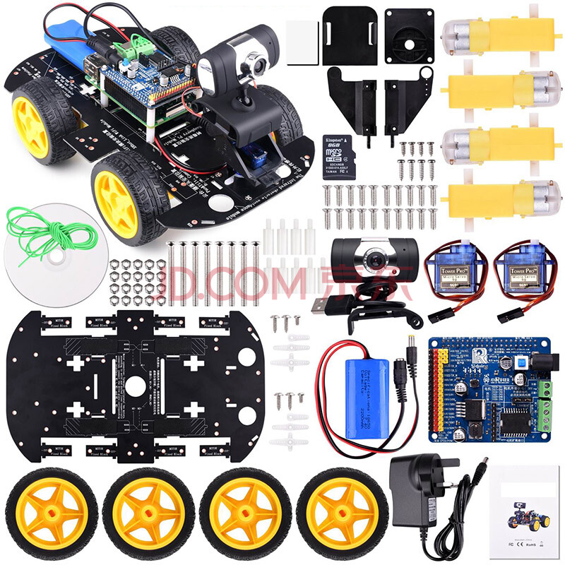
5、设备展示：

